Blad1
Datum / tid | Omg | Hemmalag | Bortalag | Anläggning | Kiosk | Bilar /Körning | Matchvärdar
4/24/24 | 1 | Aneby/Bälaryd | Egnahems BK | Furulids IP 1, Aneby | Ramzan, Raey |  | Viktor, Samuel
5/2/24 | 2 | IFK Österbymo | Aneby/Bälaryd | Österbymo IP 1, Österbymo |  | Hilmer, Kevin, Paolo
5/7/24 | DM P09 | Forserums IF | Aneby/Bälaryd | Trollevi, Forserum |  | Viktor, Arvid, Erik
5/10/24 | 3 | Aneby/Bälaryd | Stensjöns IF 9-m | Furulids IP 1, Aneby | Isak, Benjamin |  | Jack, Erik
5/18/24 | 4 | Nässjö FF | Aneby/Bälaryd | Skogsvallen 1, Nässjö |  | Gassan, Samuel, Viktor
5/22/24 | DM P09 | Aneby/Bälaryd | Tenhults IF | Furulids IP 1, Aneby | Kevin, Ramzan |  | Sigge
5/26/24 | 5 | Aneby/Bälaryd | IF Eksjö Fotboll | Furulids IP 1, Aneby | Ahmed, Mårten |  | Arvid, Paolo
5/30/24 | 6 | Adelövs IK/Sommens AIF | Aneby/Bälaryd |  |  | Melwin, Isak, Sigge
2024 (Maj el Juni) | DM P09 | Nässjö FF | Aneby/Bälaryd | Skogsvallen 1, Nässjö |  | Jack, Gassan, Hilmer
2024-06-09 (Tid ej fastställd) | 7 | Habo IF 1 9-m | Aneby/Bälaryd | Slättens IP, Habo |  | Benjamin, Ahmed, Mårten
6/12/24 | 8 | Aneby/Bälaryd | Tranås FF 2 | Furulids IP 1, Aneby | Jack, Samuel |  | Hilmer, Viktor
6/22/24 | 9 | Ekhagens IF 2 | Aneby/Bälaryd | Ekhagsvallen 1, Jönköping |  | Erik, Arvid, Kevin
6/30/24 | 10 | Egnahems BK | Aneby/Bälaryd | Runnåkra IP 1, Huskvarna |  | Sigge, Hilmer, Jack
8/7/24 | 11 | Aneby/Bälaryd | IFK Österbymo | Furulids IP 1, Aneby | Ramzan, Raey |  | Erik, Melwin
8/17/24 | 12 | Stensjöns IF 9-m | Aneby/Bälaryd | Runeplan 1, Stensjön |  | Isak, Mårten, Ahmed
8/24/24 | 13 | Aneby/Bälaryd | Nässjö FF | Furulids IP 1, Aneby | Sigge, Gassan |  | Viktor, Samuel
9/1/24 | 14 | IF Eksjö Fotboll | Aneby/Bälaryd | Ränneborg 3, Eksjö |  | Benjamin, Arvid, Paolo
9/6/24 | 15 | Aneby/Bälaryd | Adelövs IK/Sommens AIF | Furulids IP 1, Aneby | Raey, Kevin |  | Jack, Hilmer
9/14/24 | 16 | Aneby/Bälaryd | Habo IF 1 9-m | Furulids IP 1, Aneby | Melwin, Isak |  | Sigge, Benjamin
9/18/24 | 17 | Tranås FF 2 | Aneby/Bälaryd |  |  | Erik, Gassan, Melwin
9/29/24 | 18 | Aneby/Bälaryd | Ekhagens IF 2 | Furulids IP 1, Aneby | Ramzan, Raey |  | Arvid, Paolo
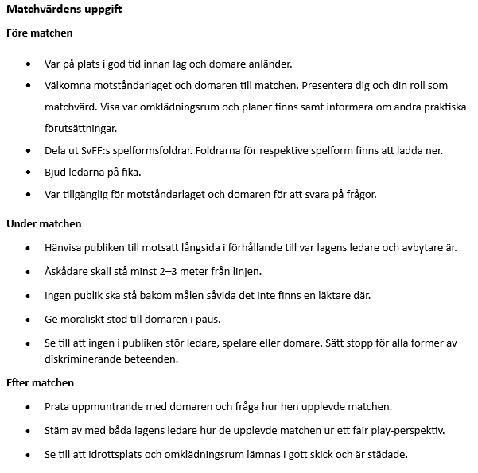
 |  |  |  |  | Försök alltid att byta med en anna förälder i första hand om ni har förhinder.

